外国人登録者数
 | 25. 外国人登録者数（人口千人当たり）

 | 時点 2022(R4)年12月31日（毎年） |  |  |  |  |  | 平 均 値 |  |  | 24.7
 | 単位 人，人 |  |  |  |  |  | 標準偏差 |  |  | 11.4
 | 市町村名 | 指標 | 順位 | 在留外国人数 |  | 市町村名 | 指標 | 順位 | 在留外国人数

 | 千葉県 | 29.0 | － |  | 182,189 | 八街市 | 48.8 | 3 |  | 3,232
 | 千葉市 | 32.0 | 14 |  | 31,265 | 印西市 | 25.9 | 24 |  | 2,773
 | 銚子市 | 46.3 | 4 |  | 2,566 | 白井市 | 22.2 | 28 |  | 1,379
 | 市川市 | 36.2 | 9 |  | 17,959 | 富里市 | 60.2 | 1 |  | 2,963
 | 船橋市 | 30.5 | 15 |  | 19,685 | 南房総市 | 14.4 | 45 |  | 495
 | 館山市 | 12.1 | 49 |  | 530 | 匝瑳市 | 18.7 | 33 |  | 630
 | 木更津市 | 21.7 | 29 |  | 2,960 | 香取市 | 19.4 | 32 |  | 1,351
 | 松戸市 | 36.6 | 8 |  | 18,194 | 山武市 | 36.1 | 10 |  | 1,700
 | 野田市 | 28.5 | 16 |  | 4,336 | いすみ市 | 17.2 | 37 |  | 587
 | 茂原市 | 17.9 | 35 |  | 1,531 | 大網白里市 | 15.2 | 43 |  | 720
 | 成田市 | 52.6 | 2 |  | 6,937 | 酒々井町 | 36.8 | 7 |  | 750
 | 佐倉市 | 26.0 | 22 |  | 4,314 | 栄町 | 16.8 | 39 |  | 332
 | 東金市 | 33.6 | 12 |  | 1,933 | 神崎町 | 28.4 | 17 |  | 160
 | 旭 市 | 27.5 | 19 |  | 1,716 | 多古町 | 37.7 | 6 |  | 495
 | 習志野市 | 27.2 | 20 |  | 4,781 | 東庄町 | 27.6 | 18 |  | 350
 | 柏市 | 26.0 | 22 |  | 11,259 | 九十九里町 | 26.5 | 21 |  | 368
 | 勝浦市 | 12.4 | 48 |  | 200 | 芝山町 | 41.1 | 5 |  | 280
 | 市原市 | 24.5 | 26 |  | 6,500 | 横芝光町 | 23.5 | 27 |  | 502
 | 流山市 | 16.7 | 40 |  | 3,491 | 一宮町 | 14.1 | 47 |  | 168
 | 八千代市 | 33.8 | 11 |  | 6,842 | 睦沢町 | 9.0 | 53 |  | 59
 | 我孫子市 | 17.6 | 36 |  | 2,283 | 長生村 | 10.3 | 52 |  | 139
 | 鴨川市 | 19.7 | 31 |  | 612 | 白子町 | 20.7 | 30 |  | 206
 | 鎌ケ谷市 | 18.3 | 34 |  | 2,011 | 長柄町 | 15.9 | 42 |  | 102
 | 君津市 | 14.2 | 46 |  | 1,138 | 長南町 | 8.1 | 54 |  | 56
 | 富津市 | 15.1 | 44 |  | 613 | 大多喜町 | 10.6 | 51 |  | 89
 | 浦安市 | 25.1 | 25 |  | 4,280 | 御宿町 | 11.5 | 50 |  | 77
 | 四街道市 | 33.3 | 13 |  | 3,148 | 鋸南町 | 16.9 | 38 |  | 110
 | 袖ケ浦市 | 16.0 | 41 |  | 1,032

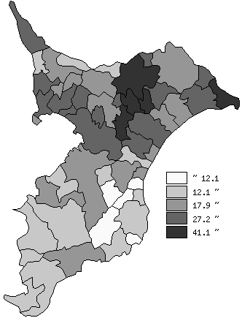
 | 千葉県の推移
 | 外国人登録者数（右軸） | 指標
平成30年 | 153500 | 24.5
令和元年 | 165162 | 26.3
令和2年 | 167040 | 26.6
令和3年 | 162830 | 26
令和4年 | 182189 | 29

《備 考》 ・資料出所 国際課「千葉県の在留外国人数」 ・算出方法 在留外国人数÷常住人口（R5.1.1）

